物件1
位置図
物件１

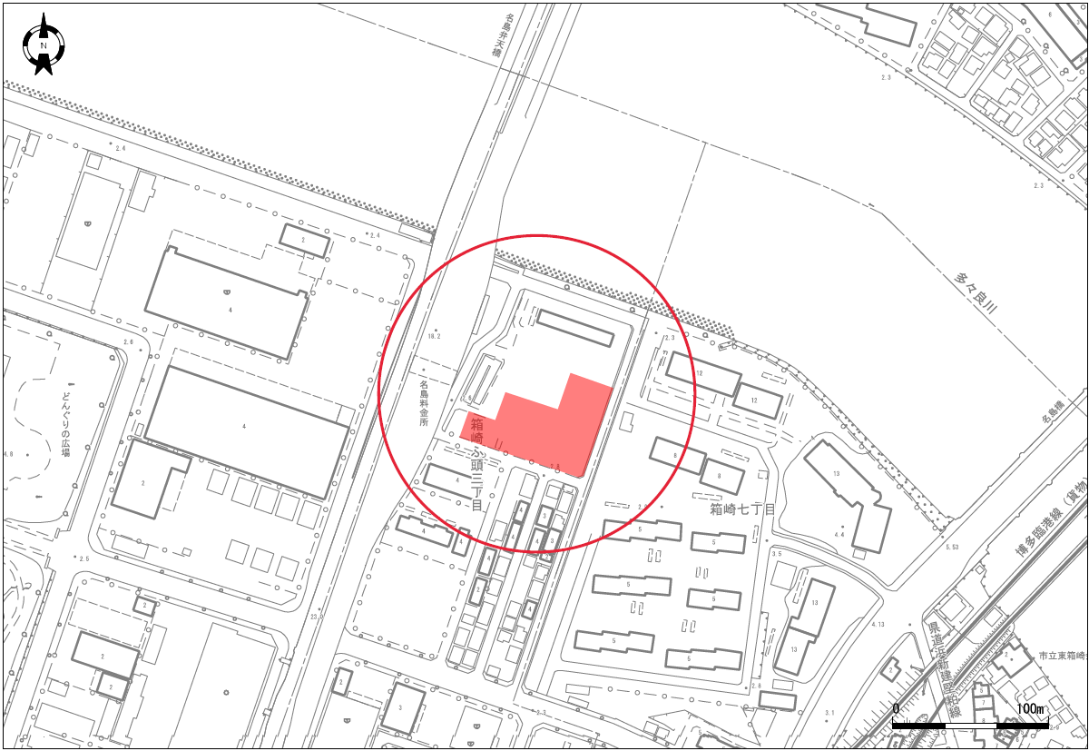

物件2
物件２
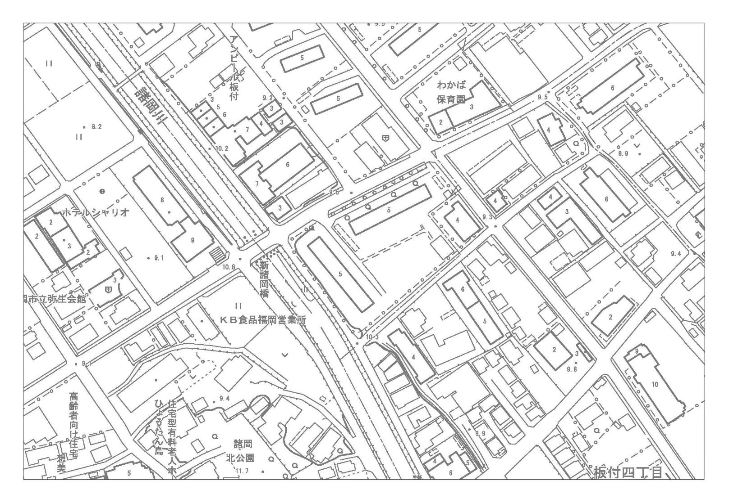
位置図

板付三丁目
8-10の一部

区域１

区域２
※区域１及び２のいずれかを売却予定。売却しない区域は、市営住宅の建替え用地。区域１と２の区域境界線の位置は未定。

物件3
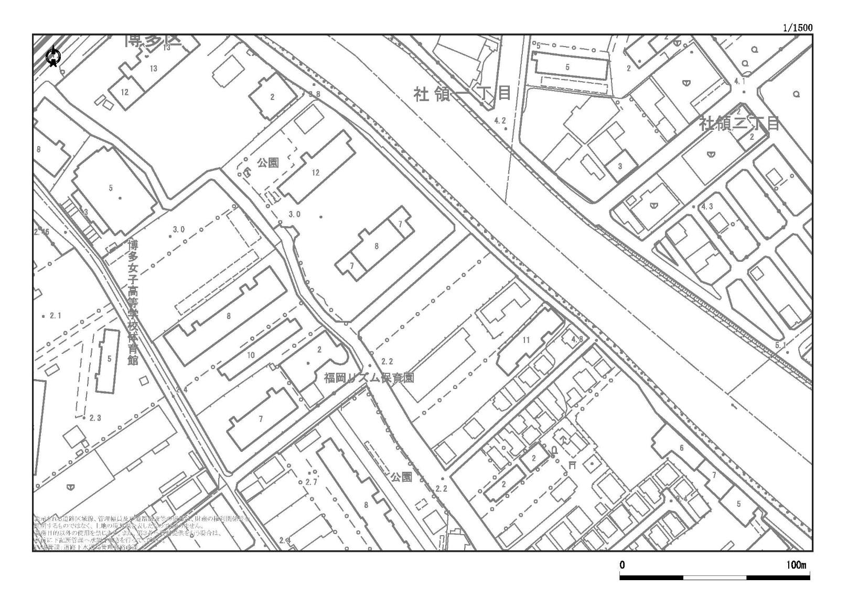
物件３
位置図

吉塚七丁目
280-8,281-1

都市計画道路
吉塚松崎線

物件4
位置図
物件４
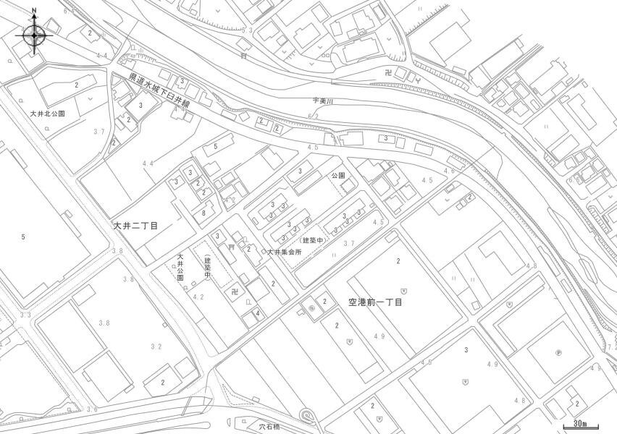

大井二丁目
8-3の一部

物件5
位置図
物件５
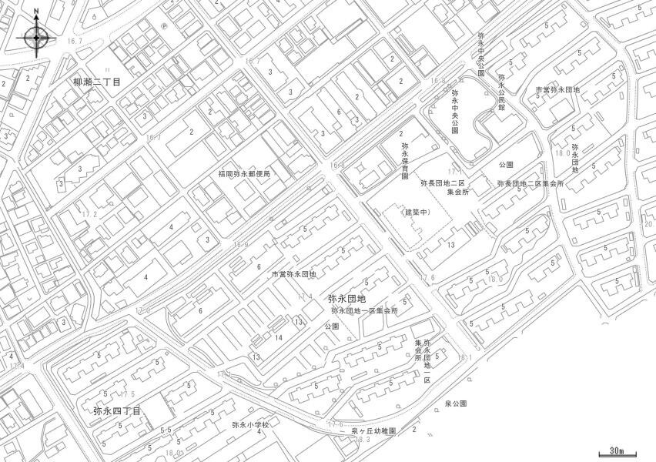

弥永団地
200-8

物件6
位置図
物件６
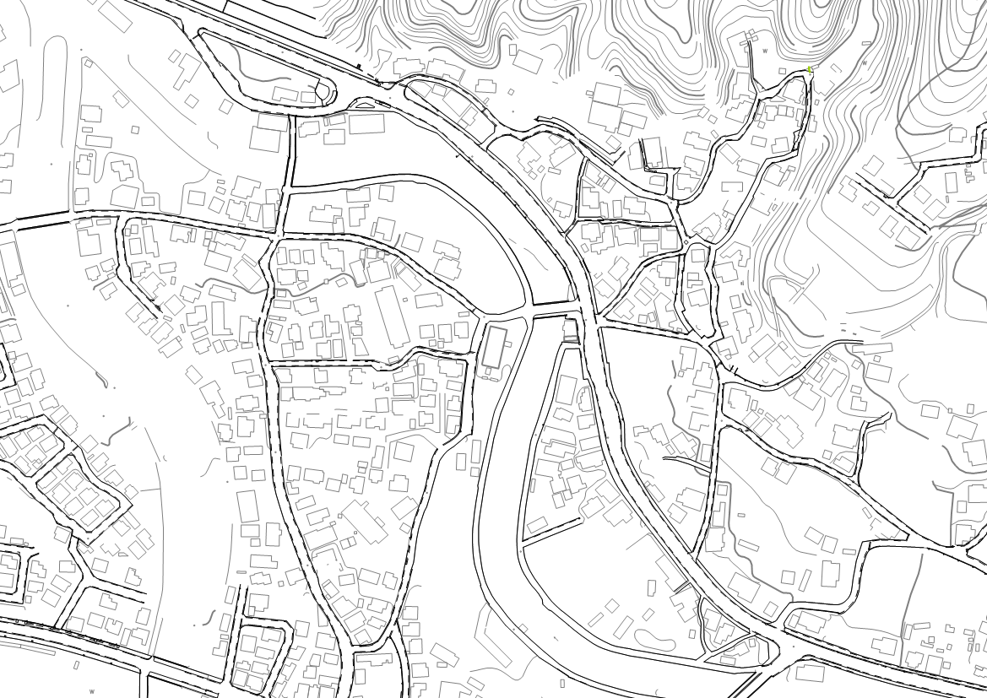

谷人権の
まちづくり館

脇山一丁目
脇山公園
脇山二丁目

脇山二丁目2766-6
小傘木川

物件8
物件８
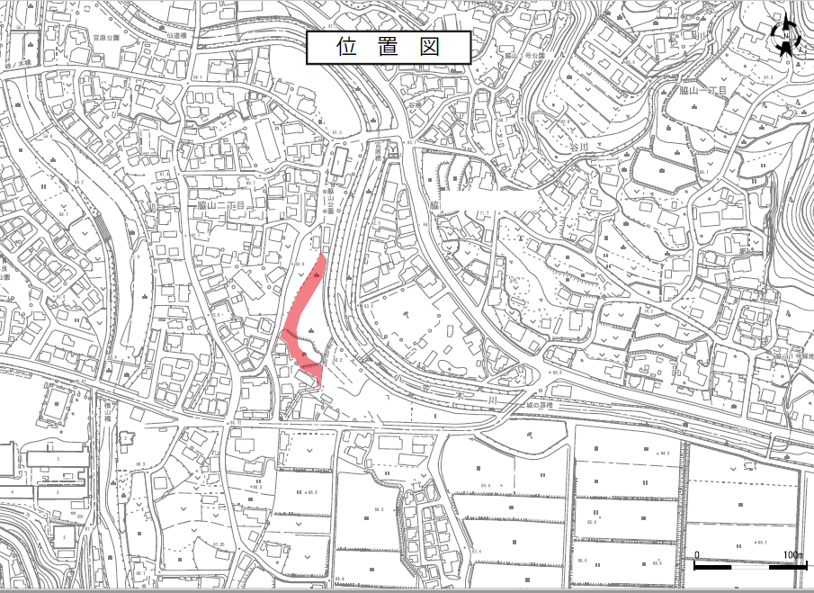

物件9
物件9
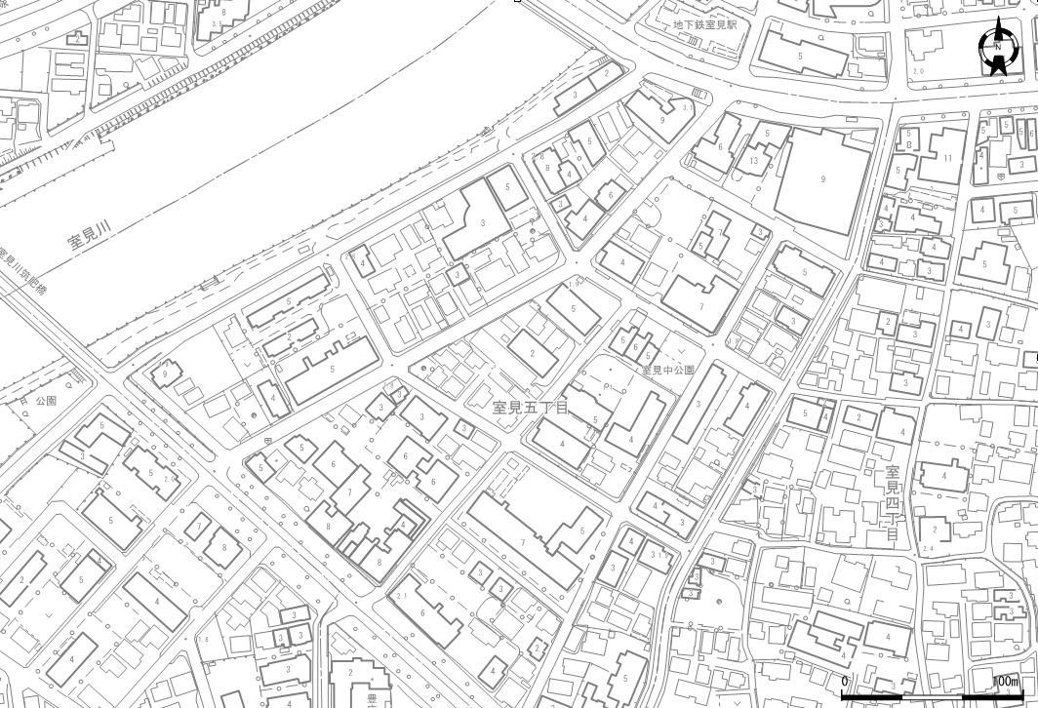
位置図

物件13
物件13
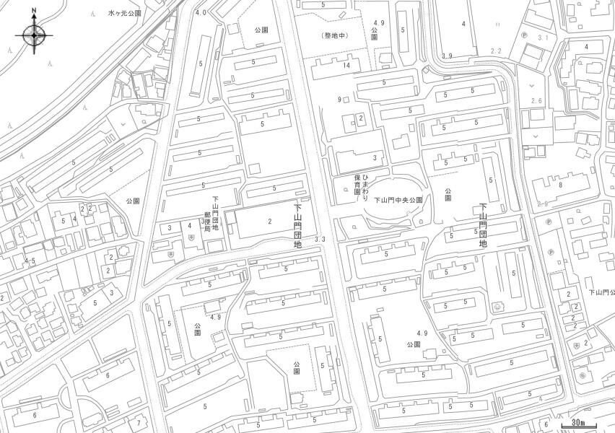
位置図

下山門団地
1062-5,1062-9

物件14
位置図
物件14
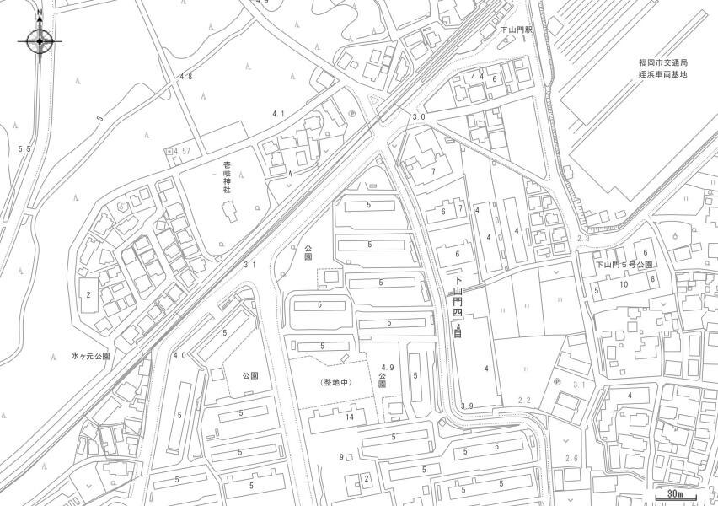

下山門団地
753-1

